2-1-1
2-1-1.日付を加算して表示したい
Indexへ戻る
 | ●質問
 |  | 現在の日付に日数を加算して表示したい

 | ●対処法
 |  | VB.NETの「AddDays」メソッドを使う

 | ●解説

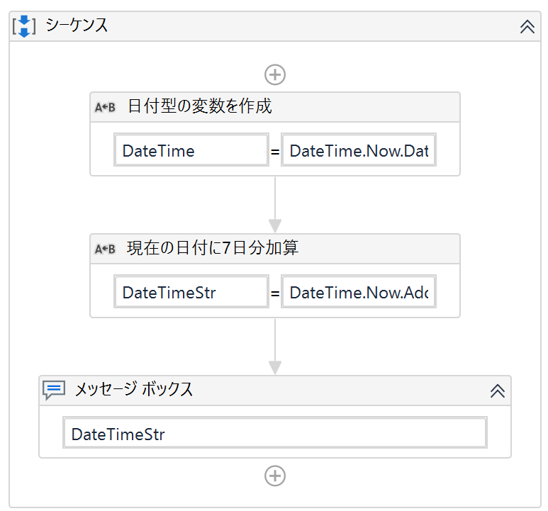
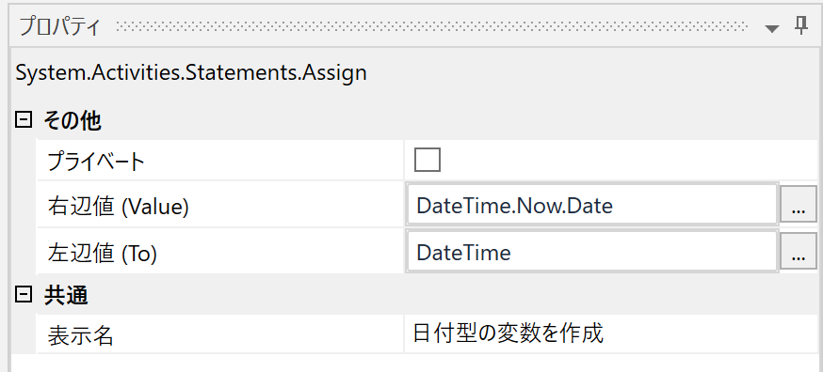
①

 |  |  |  |  | ①System.DateTime型の変数を生成する
 |  |  |  |  | プロパティの設定を以下に記載します。

 |  |  |  |  |  | 右辺値(Value) |  | : | DateTime.Now.Date |  | ※現在の日付を生成
 |  |  |  |  |  | 左辺値(To) |  | : | DateTime |  | ※System.DateTime型

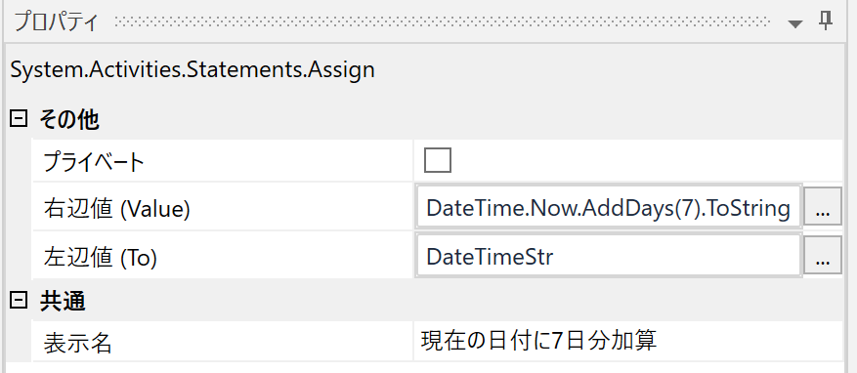
②

 |  |  |  |  |  | ②文字列型の変数に、現在の日付から7日を加算する
 |  |  |  |  |  | プロパティの設定を以下に記載します。

 |  |  |  |  |  |  | 右辺値(Value) |  | : | DateTime.Now.AddDays(XXX).ToString( “yyyy-MM-dd”) |  | ※"XXX"は加算したい日付を記載 (例:7日ならば、”(7)”と記載)
 |  |  |  |  |  |  | 左辺値(To) |  | : | DateTimeStr |  | ※文字列型変数

 | ●Plus α
 |  | かんたんBasicアクティビティパックの『日付を加算』を使用することで、より簡単に実現することが可能です。

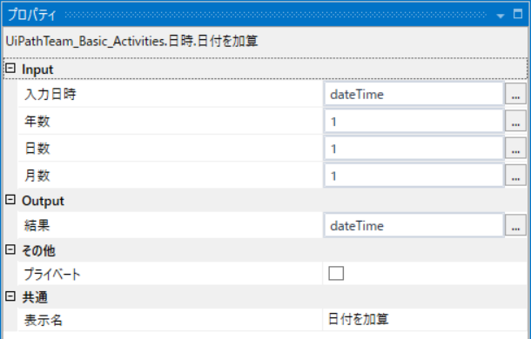
①

 |  |  | ①『日付を加算』のプロパティ設定を行う

 |  |  |  | 入力日時 |  | : | 入力したい日付型の変数
 |  |  |  | 年数 |  | : | 加算したい年数
 |  |  |  | 日数 |  | : | 加算したい日数
 |  |  |  | 月数 |  | : | 加算したい月数

 | ☞関連#
 |  | 2-1-2.日付形式を様々な形式に変換したい
 |  | 2-1-3.前月の数字箇所のみ取得したい

2-1-2
2-1-2.日付を様々な形式に変換したい
Indexへ戻る
 | ●質問
 |  | 日付形式を様々な形式に変換したい

 | ●対処法
 |  | VB.NETの「データ型変数.ToString(変換したい日付フォーマット)」を使う

 | ●解説
 |  |  | 以下は文字列型変数を日付型変数に変換、および、日付型変数を形式を指定して文字列型変数に変換するサンプルです。

①
②
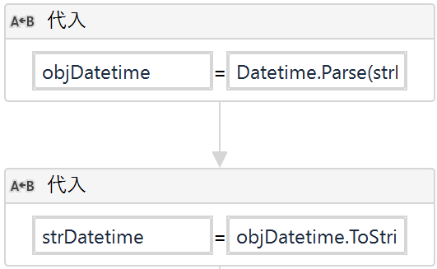
 |  |  |  | ①文字列型変数を日付型(DateTime型)に変換する
 |  |  |  |  | 右辺値(Value) | : | DateTime.Parse(日付形式の文字列型変数)
 |  |  |  |  | 左辺値(To) | : | 格納する日付型の変数

 |  |  |  | ②日付型変数を形式を指定して文字列型に変換する
 |  |  |  |  | 右辺値(Value) | : | 日付型変数.ToString("yyyy/MM/dd")
 |  |  |  |  | 左辺値(To) | : | 格納する文字列型の変数
 |  |  |  |  |  |  | ※上記の例では、DateTime型変数には①で生成した変数を指定

 | ☞関連#
 |  | 2-1-1.日付を加算して表示したい
 |  | 2-1-3.前月の数字箇所のみ取得したい

2-1-3
2-1-3.前月の月の数字箇所のみ取得したい
Indexへ戻る
 | ●質問
 |  | 前月の月の数字箇所のみ取得したい

 | ●対処法
 |  | VB.NETの「DateTime型の変数.AddMonths」メソッドを使う

 | ●解説
 |  |  | VB.NETの「DateTime型の変数.AddMonths」メソッドを使用することで、月をプラスしたりマイナスしたりすることができます。

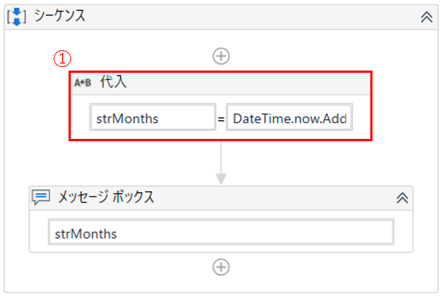

 |  |  |  | ①VB.NETの「DateTime型の変数.AddMonths」メソッドを使用して、現在から一か月マイナスした月情報を文字列型で取得
 |  |  |  |  | 右辺値(Value) | : | DateTime型の変数.now.AddMonths(-1).ToString("MM")
 |  |  |  |  |  |  | ※「DateTime型の変数.now」で現在の日時情報を取得
 |  |  |  |  |  |  | ※AddMonthsのカッコ内に -1 を指定することで、1つ前の月にする
 |  |  |  |  |  |  | ※TosStringのカッコ内に "MM" を指定することで、月の文字列型に変換

 |  |  |  |  | 左辺値(To) | : | 右辺値で取得した情報を格納する文字列型の変数

 | ☞関連#
 |  | 2-1-1.日付を加算して表示したい
 |  | 2-1-2.日付形式を様々な形式に変換したい

2-2-1
2-2-1.文字列を数値として扱いたい
Indexへ戻る
 | ●質問
 |  | 文字列を数値として扱いたい

 | ●対処法
 |  | VB.NETの「Int32.Parse」メソッドを使う

 | ●解説
 |  |  | 文字列型の変数を数値型に変換し、『代入(Assign)』を使って代入します。

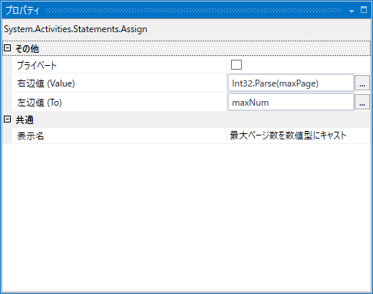
①

 |  |  |  | ①「Int32.Parse」を使うことで、実現可能となっている
 |  |  |  | 以下のように、プロパティを設定すること

 |  |  |  | 右辺値(Value) |  |  | : | Int32.Parse(XXXX) ※”XXXX”には、数値型にしたい文字列型の変数を指定
 |  |  |  | 左辺値(To) |  |  | : | 格納する整数型の変数

 |  |  |  | 使用変数

 | ●Plus α
 |  | かんたんBasicアクティビティパックの『文字列をIntegerに変換』を使用することで、より簡単に実現することが可能です。

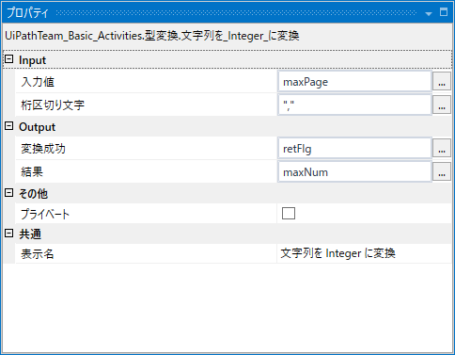
①

 |  |  |  | ①以下のようにプロパティを設定する

 |  |  |  |  | 入力値 | ： | 変換したい文字列型の変数を指定
 |  |  |  |  | 区切り文字 | ： | 文字列に区切り文字がある場合、こちらを指定します。指定しないとエラーになります。
 |  |  |  |  |  |  | 例："777,7777"の場合、 ","を指定することで、正常に変換が可能となります。
 |  |  |  |  |  |  |  | ※区切り文字が入っている場合、上記の.NETメソッドを使用した時、エラーとなってしまうので
 |  |  |  |  |  |  |  | こちらのアクティビィの使用をお勧めします。

 |  |  |  |  | 変換成功 | ： | 変換の成功、失敗をBoolean型(True or false)の変数に格納
 |  |  |  |  | 結果 | ： | 代入したい数値型の変数を指定

 |  |  |  |  | 使用変数

 | ☞関連#
 |  | -

2-2-2
2-2-2.改行を指定したい
Indexへ戻る
 | ●質問
 |  | 改行を指定したい

 | ●対処法
 |  | その1.「Environment.NewLine」で指定する（※改行コード :WindowsOSの\r\n相当）
 |  | その2.「VbCrLf」で指定する（※改行コード :\r\n相当）
 |  | その3.「VbLf」で指定する（※改行コード :\n相当）

 | ●解説
 |  | 改行コードの指定方法には様々な方法があるので、上から順番に試してください。

 |  | その1.「Environment.NewLine」で指定する（※改行コード :WindowsOSの\r\n相当）

 |  | その2.「VbCrLf」で指定する（※改行コード :\r\n相当）
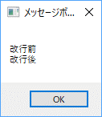

 |  | その3.「VbLf」で指定する（※改行コード :\n相当）

 | ☞関連#
 |  | -

2-2-3
2-2-3.先頭に任意の文字を追加して固定長文字に変換したい
Indexへ戻る
 | ●質問
 |  | 先頭に任意の文字を追加して固定長文字に変換したい

 | ●対処法
 |  | VB.NETの「文字列型の変数.ToString.PadLeft」メソッドを使う

 | ●解説
 |  |  | VB.NETの「文字列型の変数.ToString.PadLeft」メソッドを使用して、固定長に達するまで先頭に任意の文字を追加することができます。

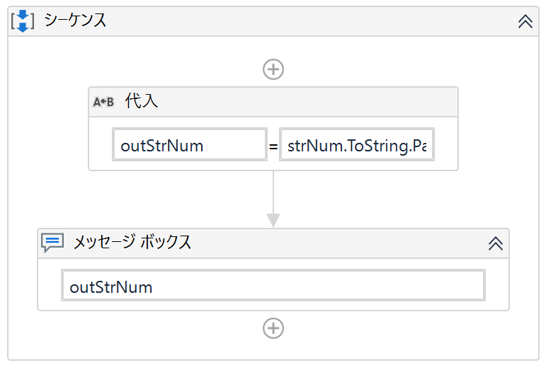
①
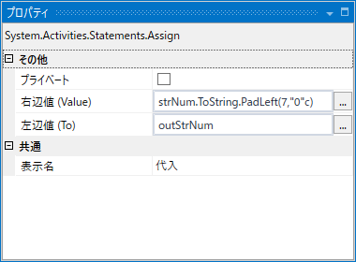
 |  |  |  | ①固定長に達するまで先頭に任意の文字を追加する
 |  |  |  |  | 右辺値(Value) | : | 「文字列型の変数.ToString.PadLeft(※1、※2c)」
 |  |  |  |  |  |  | ※1 固定長文字列の長さを設定
 |  |  |  |  |  |  | ※2 固定長に達するまで先頭に追加する文字を設定

 |  |  |  |  |  |  | 例）0000001 としたい場合は、※1に「7」、※2に「"0"」を設定する
 |  |  |  |  |  |  |  | 文字列型の変数.ToString.PadLeft(7、"0"c)

 |  |  |  |  | 左辺値(To) | : | 格納する字列型の変数

 | ☞関連#
 |  | -

2-2-4
2-2-4.正規表現を使って文字列を検索／置換／取得したい
Indexへ戻る
 | ●質問
 |  | 正規表現を使って文字列を検索／置換／取得したい

 | ●対処法
 |  | その1.『一致する文字列を取得（Matchs）』と正規表現を使う
 |  | その2.『置換（Replace）』と正規表現を使う

 | ●解説
 |  | 『文字列の一致をチェック（Matchs）』で正規表現を使った文字列取得ができます。
 |  | 『置換（Replace）』で正規表現を使った文字列置換ができます。

 |  | その1.『一致する文字列を取得（Matchs）』と正規表現を使う
 |  |  | 8桁の数字の文字列を取得するサンプルです。
①
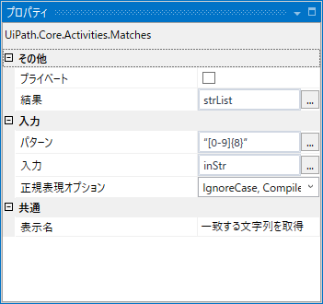
 |  |  |  |  | ①0～9のいずれかの文字が連続で8回続く文字列を取得する
 |  |  |  |  |  | 結果 |  | ： | 配列型の変数 |  | ※合致した文字列がすべて配列に格納される
 |  |  |  |  |  | パターン |  | ： | "[0-9]{8}" |  | ※0～9のいずれかの文字が連続で8回続く文字列
 |  |  |  |  |  |  |  |  |  |  | 他にもいろいろパターンが指定可能
 |  |  |  |  |  | 入力 |  | ： | 文字列型の変数
 |  |  |  |  |  | 正規表現オプション |  | ： | (既定のまま)

 |  |  | ◆使用している変数

 |  | その2.『置換（Replace）』と正規表現を使う
 |  |  | 「数字列+"円"」の文字列を"???円"に置換するサンプルです。
②
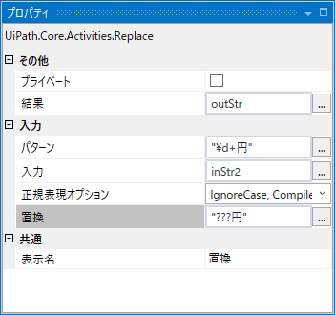

 |  |  |  |  |  | ①数字+"円"の文字列を"???円"に置換する
 |  |  |  |  |  |  | 結果 |  | ： | 置換後の文字列型変数
 |  |  |  |  |  |  | パターン |  | ： | "\d+円" |  | ※「\d」は数字、「+」は1回以上の繰り返しを表すため、「数字列+"円"」が置換対象となる

 |  |  |  |  |  |  | 入力 |  | ： | 文字列型の変数
 |  |  |  |  |  |  | 正規表現オプション |  | ： | (既定のまま)
 |  |  |  |  |  |  | 置換 |  | ： | 置換時に置き換える文字

 |  |  | ◆使用している変数

 |  |  | ◆置換前 | ◆置換後
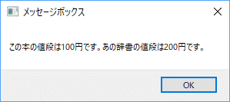


 | ☞関連#
 |  | 2-2-7.ダイアログ入力された値をもとに条件判定したい（正規表現）

2-2-5
2-2-5.値がない（NULL）場合を判定したい
Indexへ戻る
 | ●質問
 |  | 文字列の値がない（NULL）場合を判定したい

 | ●対処法
 |  | その1.VB.NETの「String.IsNullOrEmpty(対象文字列)」メソッドを使う
 |  | その2.文字列がNothingもしくは「""」であるか判定する条件式を記載する

 | ●解説
 |  | その1.VB.NETの「String.IsNullOrEmpty(対象文字列)」メソッドを使う

①
 |  |  | ①『条件分岐（If）』の条件に「String.IsNullOrEmpty」メソッドを使う

 |  |  |  | 条件：「String.IsNullOrEmpty(対象文字列)」を指定する
 |  |  |  |  | ※上記を指定することで、""またはNULLの場合は真(True)となり、それ以外の場合は偽(False)となる

 |  | その2.文字列がNothingもしくは「""」であるか判定する条件式を記載する
②

 |  |  | ②文字列がNothingもしくは「""」であるか判定する条件式を記載する

 |  |  |  | 条件：「(対象文字列) is nothing or (対象文字列) =""」を指定する

 | ☞関連#
 |  | -

2-2-6
2-2-6.文字列の中の空白を削除したい
Indexへ戻る
 | ●質問
 |  | 文字列の中の空白を削除したい

 | ●対処法
 |  | VB.NETの「Replace」メソッドを使う

 | ●解説
 |  |  | VB.NETの「Replace」を使用して、空白を空文字に置き換えることができます。
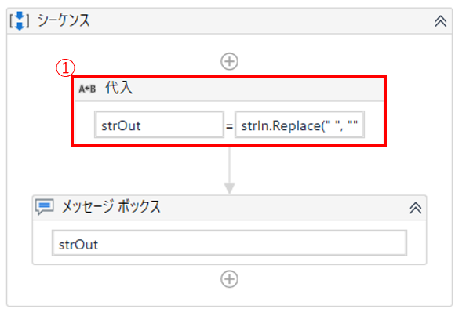

 |  |  |  | ①VB.NETの「Replace」を使用して、空白を空文字に置き換える
 |  |  |  |  | 文字列型の変数.ToString.Replace(" ", "")

 |  |  |  |  | ※" " は、"の間に半角スペースがある（空白）
 |  |  |  |  | ※"" は、"の間に半角スペースがない（空文字）

 |  |  | ◆使用変数

 | ☞関連#
 |  | -

2-2-7
2-2-7.ダイアログ入力された値をもとに条件判定したい（正規表現）
Indexへ戻る
 | ●質問
 |  | ダイアログ入力された値をもとに条件判定したい（正規表現）

 | ●対処法
 |  | 『文字列の一致をチェック（Is Match）』と正規表現を使う

 | ●解説
 |  |  | 8桁の数字の文字列を取得するサンプルです。
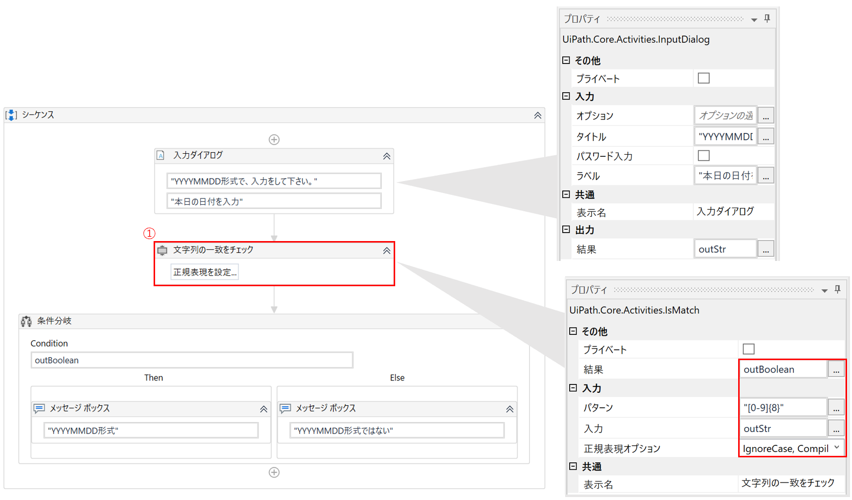

 |  |  |  |  | ①0～9のいずれかの文字が連続で8回続く文字列を取得する

 |  |  |  | 結果 |  | ： | 配列型の変数 | ※合致した文字列がすべて配列に格納される
 |  |  |  | パターン |  | ： | "[0-9]{8}" | ※0～9のいずれかの文字が連続で8回続く文字列
 |  |  |  |  |  |  |  | 他にもいろいろパターンが指定可能
 |  |  |  | 入力 |  | ： | 文字列型の変数
 |  |  |  | 正規表現オプション |  | ： | (既定のまま)

 | ☞関連#
 |  | 2-2-4.正規表現を使って文字列を検索／置換／取得したい

2-2-8
2-2-8.配列をソートしたい
Indexへ戻る
 | ●質問
 |  | 配列をソートしたい

 | ●対処法
 |  | VB.NETの「OrderBy」メソッドを使う

 | ●解説
 |  |  | VB.NETの「OrderBy」メソッドを使って配列をソートすることが可能です。
 |  |  | 以下は{1,4,2}の文字列を格納した配列をソートするサンプルです。

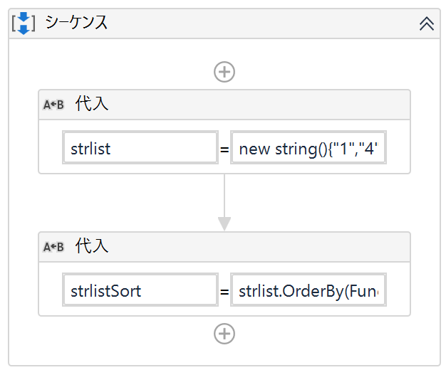
①
②
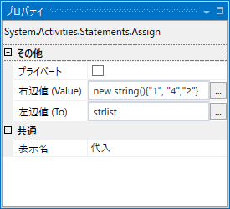

 |  |  |  | ①{1,4,2}を格納した文字列配列を生成

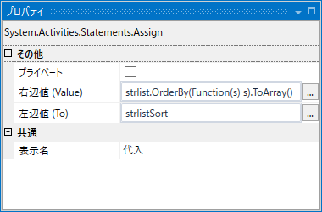

 |  |  |  |  | ②VB.NETの「OrderBy」を使用して昇順に並べ替える
 |  |  |  |  | 配列.OrderBy(Function(s) s).ToArray()

 |  |  |  |  | ※Function(s) s はそのまま記述してください
 |  |  |  |  | ※OrderByで型が変わるため、.ToArray() で、再度、配列型に戻しています

 |  |  | <実行結果>

 | ☞関連#
 |  | -

2-2-9
2-2-9.Double型変数をString型の配列に格納したい
Indexへ戻る
 | ●質問
 |  | Double型の数値の一覧を文字列に変換してString型の配列に格納したい

 | ●対処法
 |  | Double型の数値の一覧を『繰り返し（While）』を使って1つずつ文字列に変換して配列に格納する

 | ●解説
 |  |  | 『繰り返し（While）』を使用して、Excelから1つずつDouble型の変数を取得し、文字列に変換して配列に格納します。
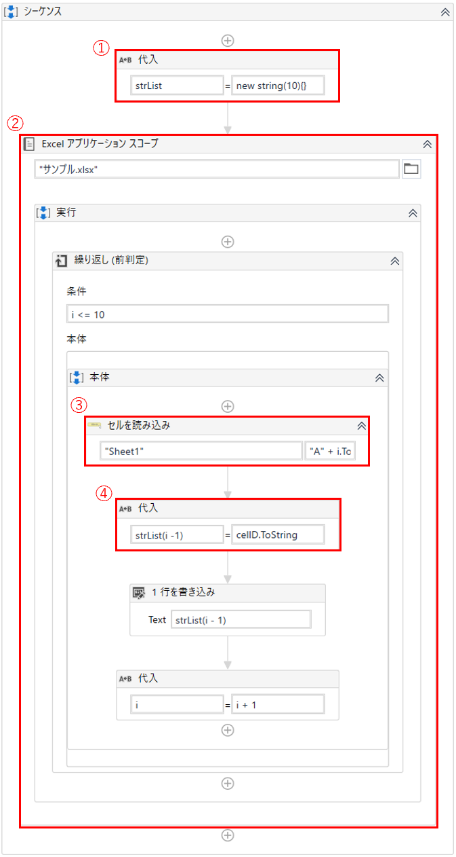

 |  |  |  | ①文字列を格納するための配列を生成

 |  |  |  | ②『繰り返し（While）』を使用して、Excelから小数点ありの数値が記述されているセルを繰り返し読み込む

 |  |  |  | ③『セルを読み込み（Read Cell）』を使用して、セルの値を読み込み

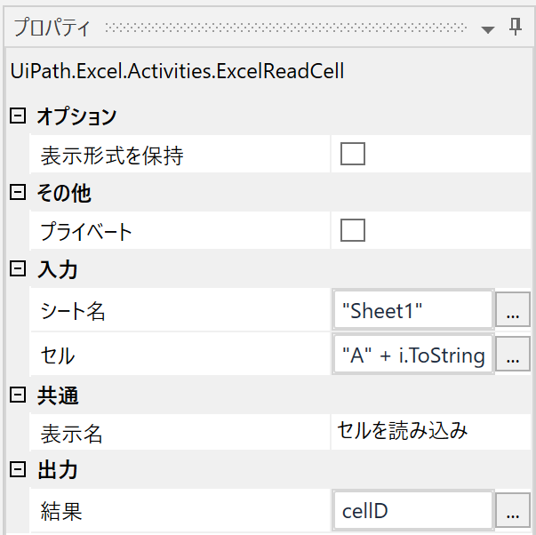

 |  |  |  |  |  | ※A + i(連番)の文字列 でセル名を指定（例：A1, A2, A3, ・・・）

 |  |  |  |  |  | ※出力結果としてDouble型の変数を設定する

 |  |  |  | ④セルの値を格納した変数.ToStringを使用してDouble型の数値を文字列に変換し、文字列型の配列に格納

 |  |  | ◆使用変数

 |  |  | ◆参照Excelのセル設定値
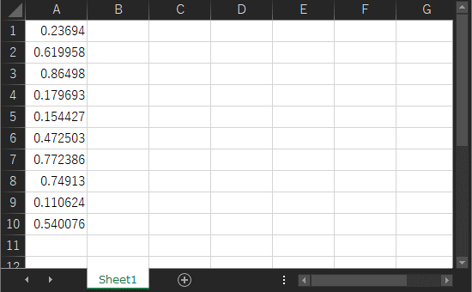

 | ●Plus α
 |  |  | 上記はString型の配列に文字列を格納した場合ですが、Listに格納する方法は以下の通りです。
 |  |  | 配列を使用する場合と違い最初の『代入』アクティビティで格納するデータの数を指定する必要が無いため、扱いたいデータ数が事前にわからない場合はこちらの方法をお試し下さい。
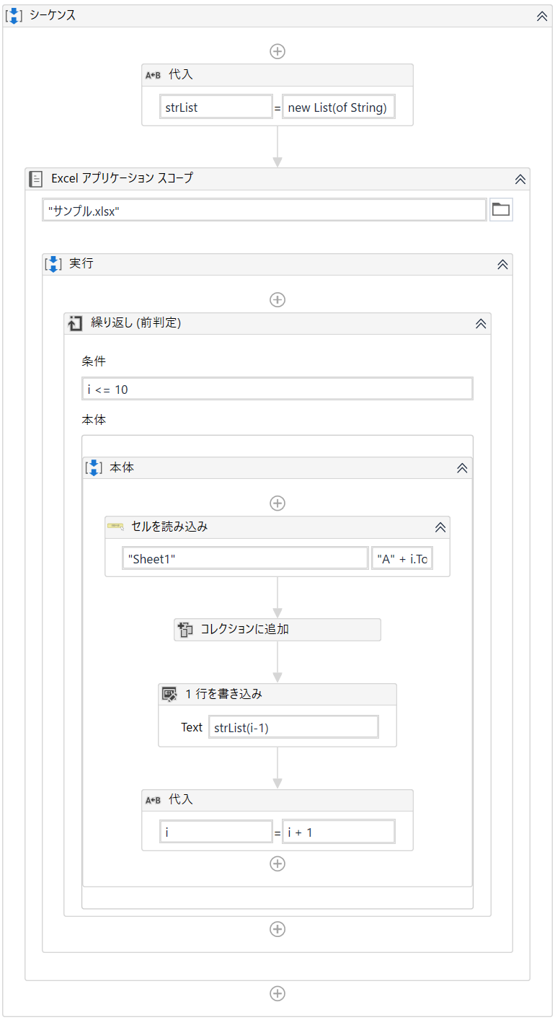

①
 |  |  |  | ①文字列を格納するためのList〈String〉型の変数を生成

②
 |  |  |  | ②『繰り返し（While）』を使用して、Excelから小数点ありの数値が記述されているセルを繰り返し読み込む

 |  |  |  | ③『セルを読み込み（Read Cell）』を使用して、セルの値を読み込む

③

④
 |  |  |  |  |  |  | ※A + i(連番)の文字列 でセル名を指定（例：A1, A2, A3, ・・・）

 |  |  |  |  |  |  | ※出力結果としてDouble型の変数を設定する

 |  |  |  |  | ④取得した値をList変数に追加する
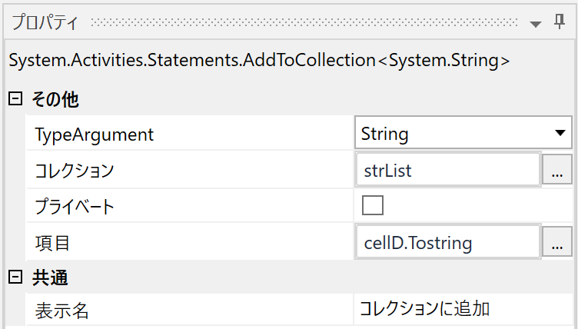
⑤

 |  |  |  |  |  |  |  | ⑤TypeArgument：String
 |  |  |  |  |  |  |  | コレクション：List型変数
 |  |  |  |  |  |  |  | 項目：Double型変数.ToString

 |  |  | ◆使用変数

 | ☞関連#
 |  | -

2-3-1
2-3-1.DataTableの最終行を取得したい
Indexへ戻る
 | ●質問
 |  | DataTableの最終行の各列を取得したい

 | ●対処法
 |  | VB.NETの「データテーブル.Rows.Count」メソッドを使う

 | ●解説
 |  |  | VB.NETの「データテーブル.Rows.Count」メソッドを使用すると、データテーブルの行数を取得することができます。
 |  |  | 行配列のインデックスは 0 から始めるため、行配列の (行数-1) 番目を指定することにより、最終行を取得することができます。

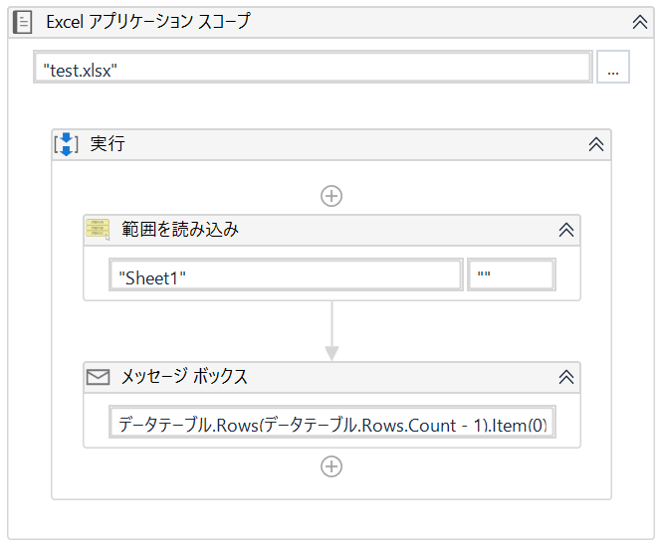
①

 |  |  |  | ①以下のようにデータテーブル.Rows.Countで行数を求め、(行数-1)をインデックスに指定することで取得できる
 |  |  |  | データテーブル.Rows(データテーブル.Rows.Count - 1).Item(0)
 |  |  |  | ※Rows.Itemプロパティではセル番地が取得でき、今回は引数を0とし一番左にあるセルの番地を取得している

 | ☞関連#
 |  | 2-3-3.DataTableの行数を取得したい

2-3-2
2-3-2.DataRowをStringの配列にしたい
Indexへ戻る
 | ●質問
 |  | DataRowをStringの配列にしたい

 | ●対処法
 |  | VB.NETの「DataRow型の変数.ItemArray().Cast(Of String).ToArray()」メソッドを使う

 | ●解説
 |  |  | VB.NETの「DataRow型の変数.ItemArray().Cast(Of String).ToArray()」メソッドを使って、DataRowを文字列型の配列に変換できます。

①

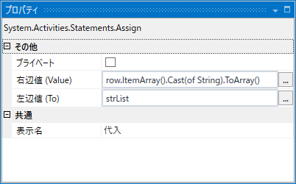

 |  |  |  | ①各列を文字列型に変換後、配列に変換
 |  |  |  |  | 右辺値(Value) | : | 「DataRow型の変数.ItemArray().Cast(Of String).ToArray()」メソッド
 |  |  |  |  |  |  | ※.ItemArray() でDataRow型の列配列を取得
 |  |  |  |  |  |  | ※.Cast(Of String) で各列を文字列型に変換
 |  |  |  |  |  |  | ※.ToArray() で配列に変換

 |  |  |  |  | 左辺値(To) | : | 格納する文字列型の配列を指定

 | ☞関連#
 |  | -

2-3-3
2-3-3.DataTableの行数を取得したい
Indexへ戻る
 | ●質問
 |  | DataTableの行数を取得したい

 | ●対処法
 |  | VB.NETの「データテーブル.Rows.Count」メソッドを使う

 | ●解説
 |  |  | VB.NETの「データテーブル.Rows.Count」メソッドを使用すると、データテーブルの行数を取得することができます。

 |  |  |  | VB.NETの「データテーブル.Rows.Count」メソッドを使用して、データテーブルの行数を取得する
 |  |  |  | 左辺：Datatable.Rows.Count
 |  |  |  | 右辺：データテーブルの行数を格納するInt32型の変数

 | ☞関連#
 |  | 2-3-1.DataTableの最終行を取得したい

2-3-4
2-3-4.DataTableをJSONに変換したい
Indexへ戻る
 | ●質問
 |  | DataTableに格納されたデータをJSON形式のデータに変換したい

 | ●対処法
 |  | VB.NETの「SerializeObject」メソッドを使う

 | ●解説
 |  |  | VB.NETの「SerializeObject」メソッドでDataTableに格納されたデータをJSON形式のデータに変換できます。

 |  |  |  | DataTableに格納されたデータをJSON形式のデータに変換
 |  |  |  |  | 右辺値(Value) | : | Newtonsoft.Json.JsonConvert.SerializeObject(対象のDataTable, Newtonsoft.Json.Formatting.Indented)
 |  |  |  |  | 左辺値(To) | : | 格納する文字列型の変数

 | ☞関連#
 |  | 2-5-1.JSONファイルを読み込みたい

2-3-5
2-3-5.DataTableのSelectの使い方を知りたい
Indexへ戻る
 | ●質問
 |  | DataTableのSelectの使い方を知りたい

 | ●対処法
 |  | VB.NETの「Select」メソッドを使用することで、条件に合致したデータの抽出が可能

 | ●解説
 |  |  | VB.NETの「Select」メソッドを使用することで、条件に合致したDataTable内の特定データを持つ行を抽出することができます。
 |  |  | (なお、取得した行の一覧はDataRow型の配列となるため、DataTable型に変換したい場合は、VB.NETの「CopyToDataTable」メソッドを使用します)

 |  |  |  | 条件に合致したDataTable内の特定データを持つ行を抽出
 |  |  |  |  | 右辺値(Value) | : | outDT.Select("Col2='" + serchCol + "'").CopyToDataTable()
 |  |  |  |  |  |  | 「データテーブル型の変数.Select("項目名='" + 抽出したいデータの値を格納した文字列型の変数 + "'")」
 |  |  |  |  | 左辺値(To) | : | 抽出した行を格納するDataRow型の配列

 |  | ◆使用変数

 | ☞関連#
 |  | Microsoft公式ドキュメント
 |  | https://docs.microsoft.com/ja-jp/dotnet/api/system.data.datatable.select?view=netcore-3.1

2-3-6
2-3-6.Data Tableの特定列から最小値・最大値を取得したい
Indexへ戻る
 | ●質問
 |  | Data Tableの特定列から最小値・最大値を取得したい

 | ●対処法
 |  | VB.NETの「データテーブル型の変数.Compute」メソッドを使う

 | ●解説
 |  |  | VB.NETの「データテーブル型の変数.Compute」メソッドを使用することで、指定した列の最大値や最小値を取得することができます。

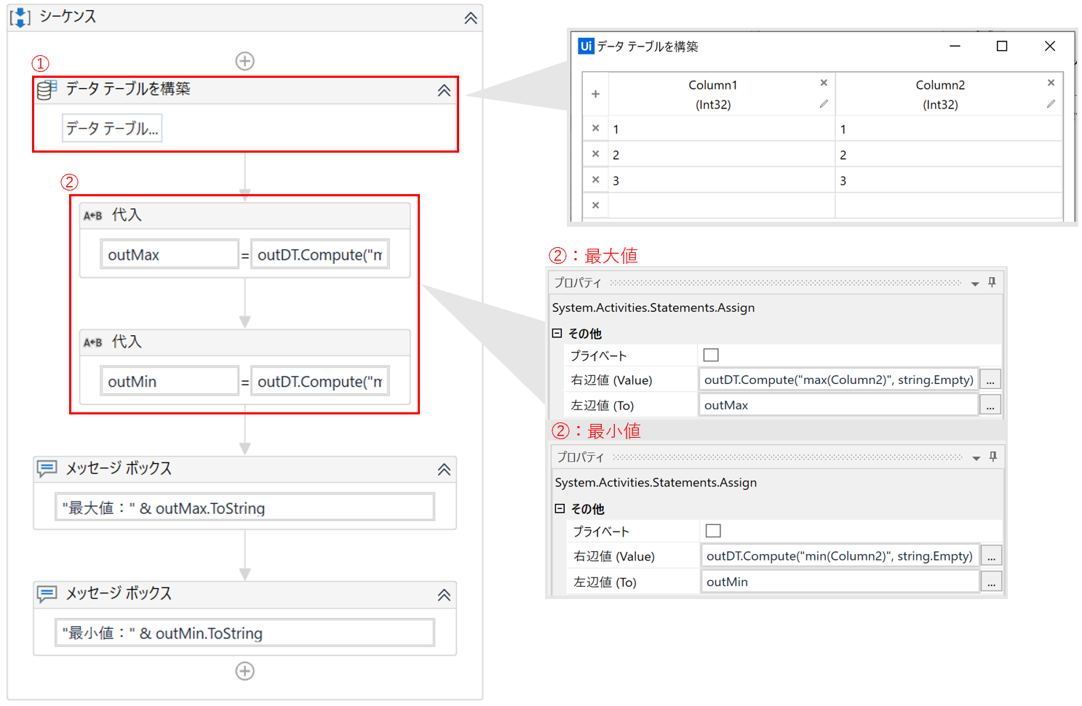

 |  |  |  | ①列名が「Column1」と「Column2」の2つ列を持ったデータテーブルを生成
 |  |  |  |  | Column1 | ： | Int32型
 |  |  |  |  | Column2 | ： | Int32型

 |  |  |  | ②「データテーブル型の変数.Compute」メソッドを使用して、「Column2」列の最大値を取得
 |  |  |  |  | 右辺値(Value) |  | : | データテーブル型の変数.Compute("Max(列名)", String.Empty)
 |  |  |  |  |  |  |  | ※Max(列名)：列名に指定した列の中で最大の値を取得
 |  |  |  |  |  |  |  | ※Min(列名)：列名に指定した列の中で最小の値を取得
 |  |  |  |  |  |  |  | ※String.Empty箇所：フィルターを設定する部分。何も設定しない場合はString.Emptyと入力する

 |  |  |  |  | 左辺値(To) |  | : | 結果を格納するオブジェクト型の変数

 | ☞関連#
 |  | -

2-4-1
2-4-1.フォルダ内のすべてのファイル名を取得したい
Indexへ戻る
 | ●質問
 |  | フォルダ内のすべてのファイル名を取得したい

 | ●対処法
 |  | VB.NETの「Directory.GetFiles」メソッドを使う

 | ●解説
 |  |  | 「GetFiles」メソッドを使用して、文字列型の配列に代入します。

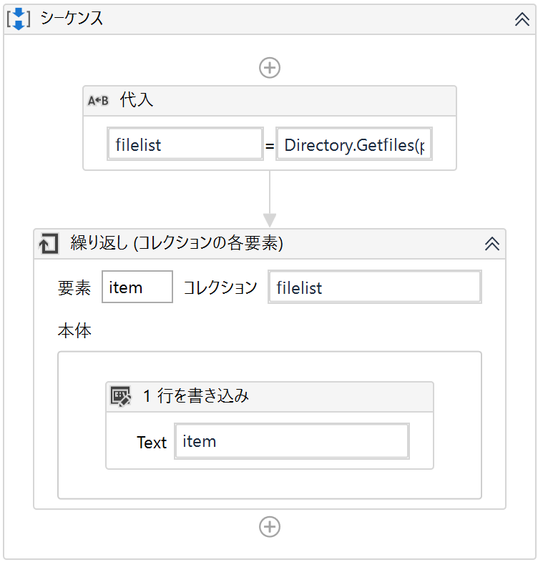

①
 |  |  |  | ①以下のようにプロパティを設定

 |  |  |  |  | 右辺値(Value) | : | Directory.GetFiles(“XXXXX”) ※”XXXX”には、ファイル名を取得したいディレクトリを指定
 |  |  |  |  | 左辺値(To) | : | 格納する文字列型の配列を指定
②
 |  |  |  | ②『繰り返し（ForEach）』などの繰り返し系アクティビティ使用して、取得したファイルに対して処理を行う

 | ●Plus α
 |  | 取得したファイルパスに対し以下のメソッドを使用することで、ファイルパスから必要な情報を取り出すことが出来ます。
 |  |  | Path.GetFileName("ファイルパス")：ファイルパスからファイル名のみを取得
 |  |  | Path.GetExtension("ファイルパス")：ファイルパスから拡張子のみを取得
 |  |  | Path.GetFileNameWithoutExtension("ファイルパス")：拡張子を除いたファイル名を取得

 | ☞関連#
 |  | 2-4-3.任意のファイルと同じフォルダにあるファイルを選択したい
 |  | 2-4-5.更新日付が最も新しいファイルを取得したい
 |  | 2-4-6.フォルダ内のファイル数をカウントして条件分岐させたい

2-4-2
2-4-2.複数ファイルを順番に処理したい
Indexへ戻る
 | ●質問
 |  | 複数ファイルを順番に処理したい

 | ●対処法
 |  | VB.NETの「GetFiles」メソッドを使う

 | ●解説
 |  |  | 以下は任意のフォルダ内のテキストファイルのパス一覧を取得し、テキストエディタで順番に開く処理です。

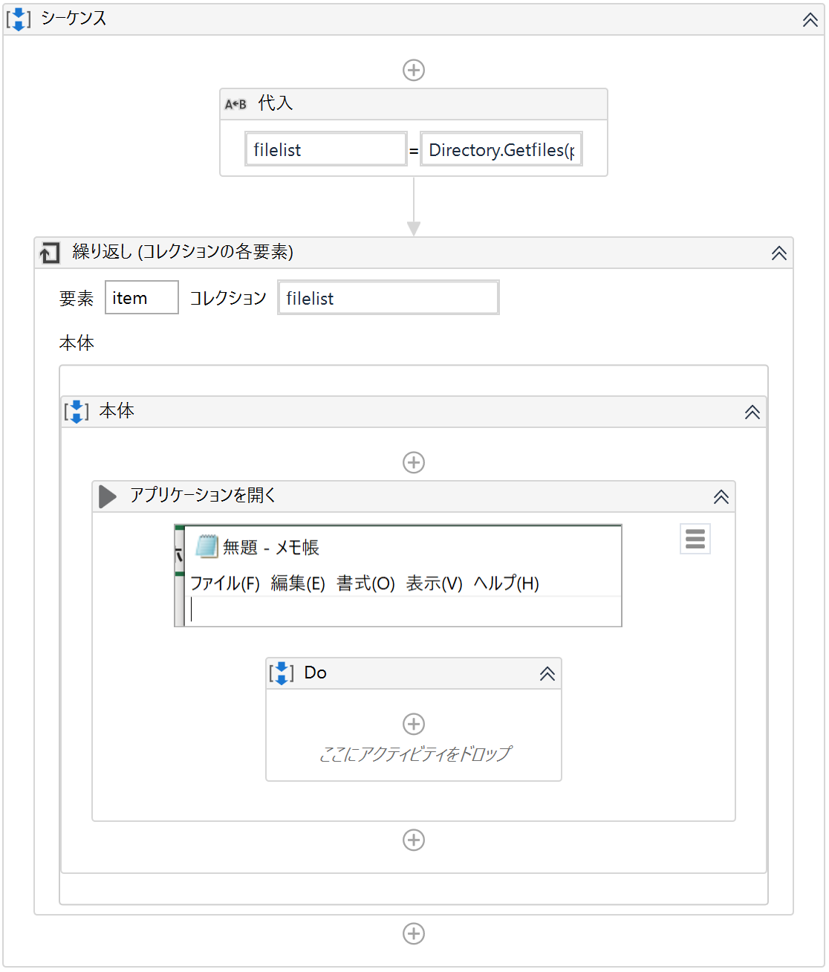
 |  |  |  | ①任意のフォルダ内のファイル一覧を取得

①
 |  |  |  |  | 右辺値(Value) | : | Directory.GetFiles(“XXXXX”) ※”XXXX”には、取得したいフォルダのパスを指定
 |  |  |  |  | 左辺値(To) | : | 取得したファイル一覧を格納するための文字列型の配列を指定

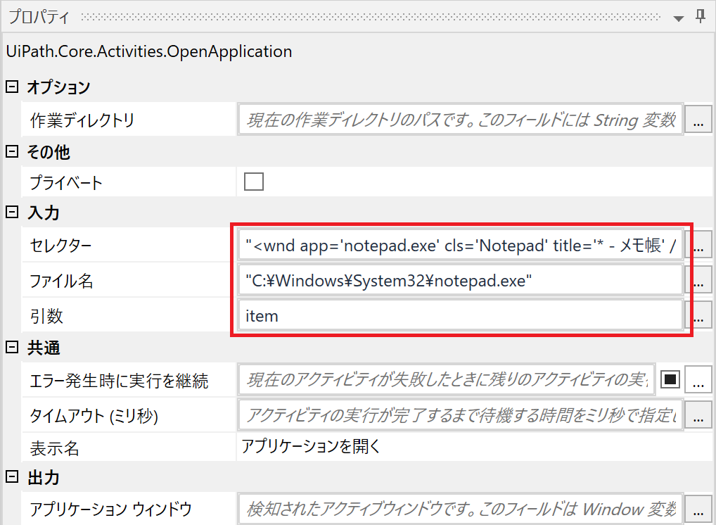

②
 |  |  |  |  |  |  |  | ②『繰り返し（ForEach）』を使用してファイル数分処理を繰り返す
 |  |  |  |  |  |  |  | 繰り返し処理では、『アプリケーションを開く(OpenAplication)』を使用して対象アプリケーションを開く
 |  |  |  |  |  |  |  | 『アプリケーションを開く(OpenAplication)』のプロパティは以下のように設定

 |  |  |  |  |  |  |  |  | セレクター | : | (※複数ファイルに対応できるように、ワイルドカードを使用してファイル単位の情報("title")などを修正してください。)
 |  |  |  |  |  |  |  |  | ファイル名 | : | 起動したいアプリケーションの実行ファイルのパス
 |  |  |  |  |  |  |  |  | 引数 | : | 開きたいファイルのパスを指定
 |  |  |  |  |  |  |  |  |  |  | ※itemには、取得したファイルの絶対パスが格納済み

 | ☞関連#
 |  | -

2-4-3
2-4-3.任意のファイルと同じフォルダにあるファイルを選択したい
Indexへ戻る
 | ●質問
 |  | 任意のファイルと同じフォルダにあるファイルを選択したい

 | ●対処法
 |  | VB.NETの「System.IO.Path.GetDirectoryName」メソッドを使う

 | ●解説
 |  |  | VB.NET.NETの「System.IO.Path.GetDirectoryName」を使用することで、フォルダのパスを取得することができます。
 |  |  | 取得したフォルダのパスと任意のファイル名の文字列を連結することで、新しいファイルのパスを生成できます。

 |  |  |  | ①『代入(Assign)』でString型の変数に取得したフォルダパスを格納する
 |  |  |  | ②VB.NET「System.IO.Path.GetDirectoryName(ファイルのパス)」を使用して、ファイルの存在するフォルダのパスを取得する
 |  |  |  | 取得したフォルダのパスと任意のファイル名の文字列を連結し、ファイルの絶対パスを生成する
 |  |  |  | 右辺の詳細：System.IO.Path.GetDirectoryName(path) + "\test.txt"

 | ☞関連#
 |  | 2-4-1.フォルダ内のすべてのファイル名を取得したい
 |  | 2-4-5.更新日付が最も新しいファイルを取得したい
 |  | 2-4-6.フォルダ内のファイル数をカウントして条件分岐させたい

2-4-4
2-4-4.ZIPファイルを圧縮／解凍したい
Indexへ戻る
 | ●質問
 |  | ZIPファイルを圧縮／解凍したい

 | ●対処法
 |  | 『PowerShellを呼び出し(Invoke Power Shell)』を使う

 | ●解説
 |  | [PowerShellを呼び出し]アクティビティにて、パラメータ(またはスクリプト)を設定することでZIPファイルを圧縮/解凍することができます。

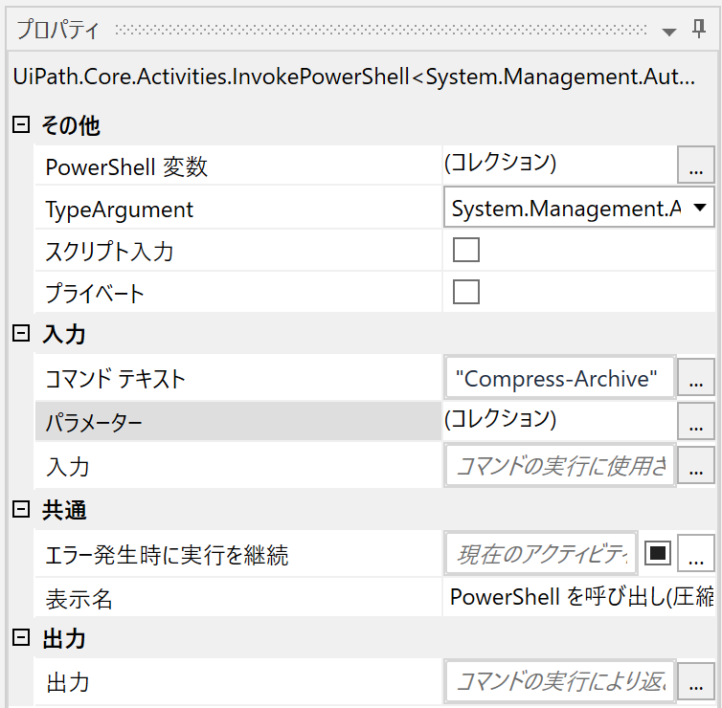
 |  | 〇圧縮時

②

①

 |  |  |  | ①プロパティのコマンド テキスト欄に"Compress Archive"と入力する
 |  |  |  | ②プロパティの「パラメーター」欄の…から"Path","DestinationPath"の2つのパラメーターを設定する
 |  |  |  | Path：圧縮したいファイルのフルパス
 |  |  |  | DestinationPath：圧縮時のzipのフルパス

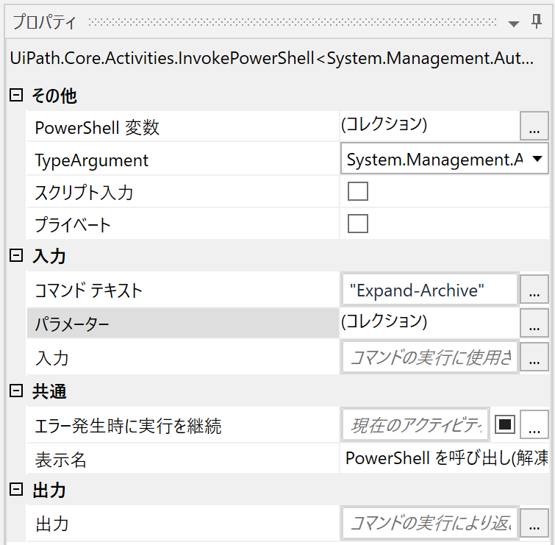
 |  | 〇解凍時

②

①

 |  |  |  | ①プロパティのコマンド テキスト欄に"Expand-Archive"と入力する
 |  |  |  | ②プロパティの「パラメーター」欄の…から以下2つのパラメーターを設定する
 |  |  |  | Path：解凍したいファイルのフルパス
 |  |  |  | DestinationPath：ファイルを解凍する場所

 | ●Plus α
 |  | かんたんBasicアクティビティパックの『ZIP ファイルを作成』および『ZIP ファイルを解凍』を使うことで、より簡単に実現することが可能となります。
 |  | 以下の例ではプロジェクトフォルダー内のフォルダー/ファイルを対象として処理を行っています。

 |  | 〇圧縮時

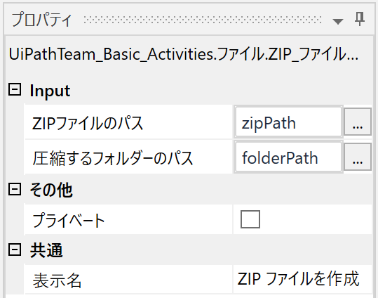

 |  |  | ZIPファイルのパス：作成したいZIPファイルのフルパスを入力
 |  |  | 圧縮するファルダーのパス：圧縮したいフォルダーのフルパスを入力
 |  |  | ※このアクティビティではファルダーのみ圧縮することが可能です。ファイルの圧縮は出来ない仕様となっております。

 | ◆使用する変数

 |  | 〇解凍時



 |  |  | ZIPファイルのパス：ZIPファイルのフルパスを指定
 |  |  | 解凍先フォルダーのパス：解凍先のパスを指定

 | ◆使用する変数

 | ☞関連#
 |  | -

2-4-5
2-4-5.更新日付が最も新しいファイルを取得したい
Indexへ戻る
 | ●質問
 |  | 更新日付が最も新しいファイルを取得したい

 | ●対処法
 |  | VB.NETの「DirectoryGetFiles」メソッドと「File.GetLastWriteTime」メソッドと「OrderByDescending」メソッドを使う

 | ●解説
 |  |  | 指定したフォルダ内のファイルを最終更新日時の降順に並べることで、最初に来るファイルが一番新しいファイルとなります。

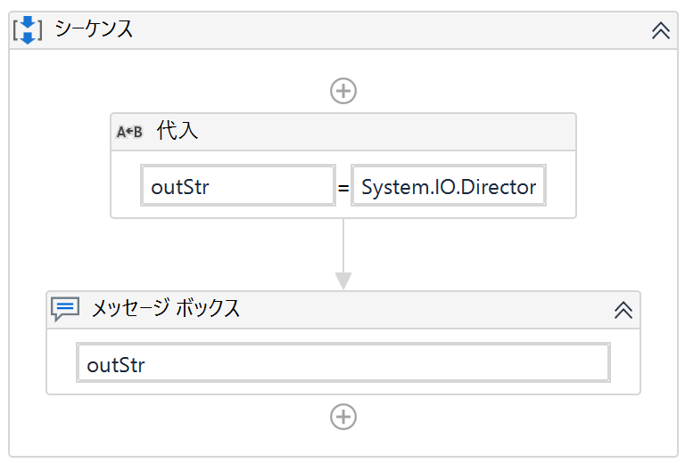
①
 |  |  |  | ①指定したフォルダ内のファイルを最終更新日時の降順に並べ、最初のファイルを取得
 |  |  |  |  | System.IO.Directory.GetFiles(path).OrderByDescending(Function(filename) System.IO.File.GetLastWriteTime(filename))(0)

 |  |  |  |  |  | ※path は、取得したいファイルがあるフォルダのパスを格納した文字列型の変数
 |  |  |  |  |  | ※Directory.GetFiles は、指定したフォルダ内のファイル一覧を取得する
 |  |  |  |  |  | ※File.GetLastWriteTime は、指定したファイルの最終更新日時を取得する
 |  |  |  |  |  | ※OrderByDescending は、指定したものを降順に並べる（今回はファイルの最終更新日時）

 |  | ◆使用変数

 | ☞関連#
 |  | 2-4-1.フォルダ内のすべてのファイル名を取得したい
 |  | 2-4-3.任意のファイルと同じフォルダにあるファイルを選択したい
 |  | 2-4-6.フォルダ内のファイル数をカウントして条件分岐させたい

2-4-6
2-4-6.フォルダ内のファイル数をカウントして条件分岐させたい
Indexへ戻る
 | ●質問
 |  | フォルダ内のファイル数をカウントして条件分岐させたい

 | ●対処法
 |  | VB.NETの「Directory.GetFiles」メソッドと『条件分岐（If）』を使う

 | ●解説
 |  |  | VB.NETの「Directory.GetFiles」メソッドを使用することで、任意のフォルダ内のファイル一覧を取得します。
 |  |  | その後、ファイル一覧の数を取得する「Count」プロパティを使用することで、ファイル数をカウントすることができます。

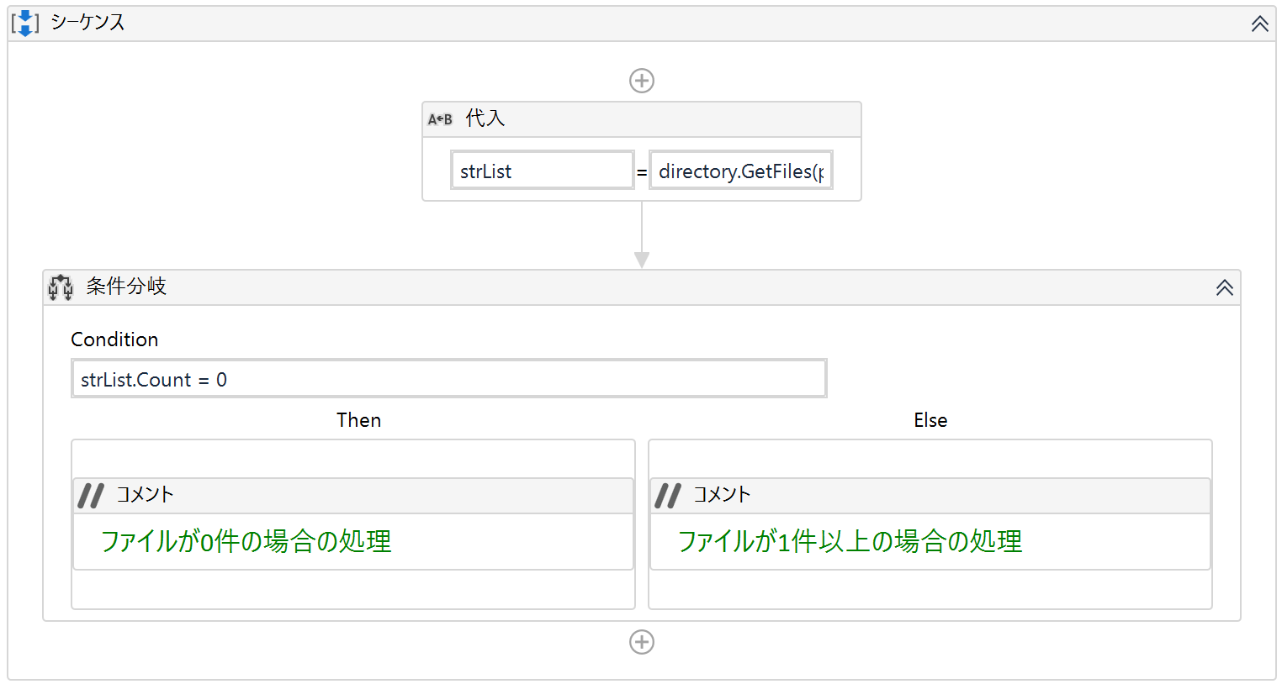
①
 |  |  |  | ①VB.NETの「Directory.GetFiles」メソッドを使用して、任意のフォルダ内のファイル一覧を取得
 |  |  |  |  | 右辺値(Value) |  |  | : | Directory.GetFiles(path) 【Directory.GetFiles(フォルダのパス)】
 |  |  |  |  |  |  |  |  | ※"フォルダパス"には、処理対象のフォルダのパスを入力する

 |  |  |  |  | 左辺値(To) |  |  | : | strList 【取得したファイル一覧を格納する文字列の配列型の変数】
②
 |  |  |  | ②ファイル数を取得して条件分岐

 |  |  |  |  | 条件 | ： | strList.Conut = 0
 |  |  |  |  |  |  | ※.Count は、配列の数（今回はファイル一覧の数）を取得

 |  |  | ◆使用変数

 | ☞関連#
 |  | 2-4-1.フォルダ内のすべてのファイル名を取得したい
 |  | 2-4-3.任意のファイルと同じフォルダにあるファイルを選択したい
 |  | 2-4-5.更新日付が最も新しいファイルを取得したい

2-5-1
2-5-1.JSONファイルを読み込みたい
Indexへ戻る
 | ●質問
 |  | JSONファイルを読み込みたい

 | ●対処法
 |  | 『テキストをファイルから読み込み（Read Text File）』と『JSON をデシリアライズ（Deserialize Json）』を使う

 | ●解説
 |  |  | JSONファイルをテキスト形式で読み込み後、JSON形式に変換する（デシリアライズ）ことで、各項目を取得することができます。

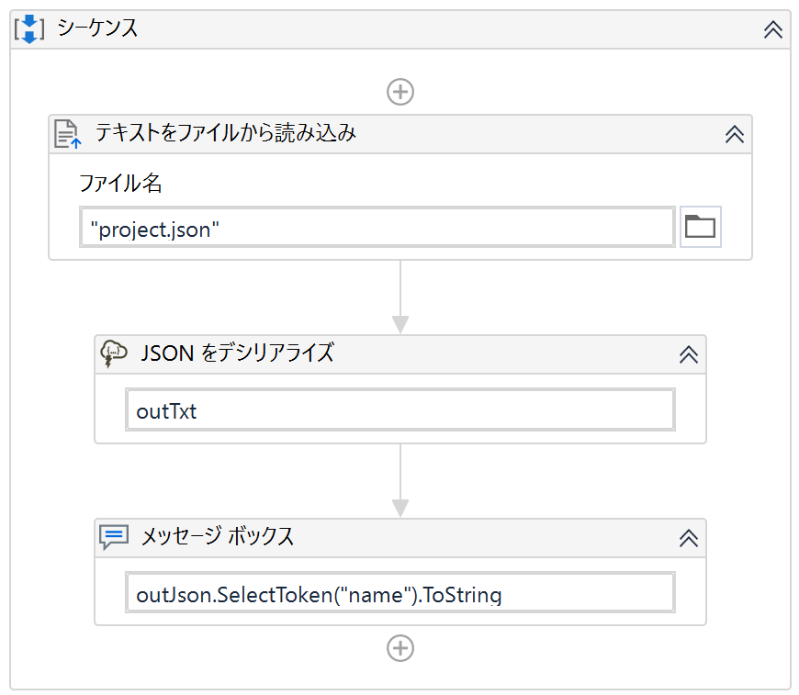
①
②
③

 |  |  |  |  | ①『テキストをファイルから読み込み（Read Text File）』を使用してJSONファイルを読み込む

 |  |  |  |  | ②①で読み込んだテキスト形式のデータを『JSON をデシリアライズ（Deserialize Json）』でJSON形式に変換し、JObject型の変数に格納
 |  |  |  |  |  | ※このアクティビティを使用するには"UiPath.Web.Activities"のインストールが必要

 |  |  |  |  | ③②で変換したJObject型の変数からVB.NETのメソッドを使用して項目の値を取得
 |  |  |  |  |  | ※VB.NETの「JObject型の変数.SelectToken("項目名").ToString」もしくは「JObject型の変数.GetValue("項目名").ToString」
 |  |  |  |  |  | ※上記"項目名"に指定した項目の値が取得できる

 |  |  | ◆取得結果 | ◆取得対象の項目："name":2-5-1.JSONファイルを読み込みたい
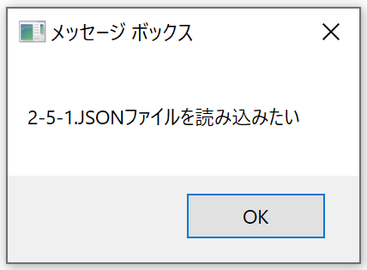
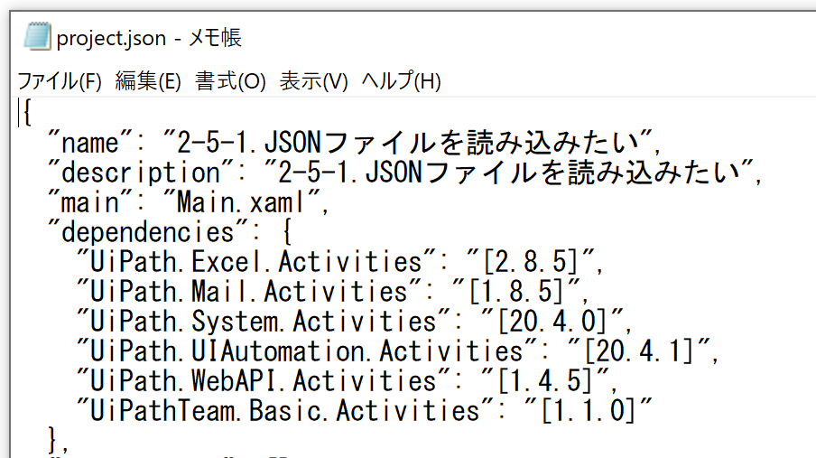

 | ●Plus α
 |  | かんたんBasicアクティビティパックの『JSON ファイルから値を取得』を使用することで、より簡単にJSONファイルから値を取得することができます。
①
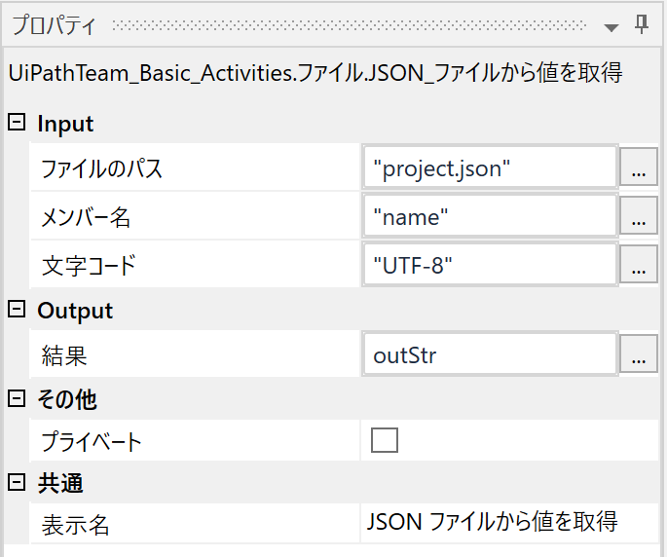

 |  |  |  |  |  |  | ①指定したJSONファイルの項目の値を取得
 |  |  |  |  |  |  |  | ファイルパス | ： | JSONファイルのパス
 |  |  |  |  |  |  |  | メンバー名 | ： | 取得したい項目名
 |  |  |  |  |  |  |  | 文字コード | ： | 読み込み元ファイルに合わせて変更(初期値は"Shidt-JIS")

 | ☞関連#
 |  | 2-3-4.DataTableをJSONに変換したい

2-5-2
2-5-2.メモリを解放したい
Indexへ戻る
 | ●質問
 |  | ワークフローの途中でメモリを解放したい

 | ●対処法
 |  | 『メソッドを呼び出し（Invoke Method）』を使用してメモリを解放する

 | ●解説
 |  |  | 『メソッドを呼び出し（Invoke Method）』使用して、"System.GC.Collect()"を実行することでメモリを解放できます。
①
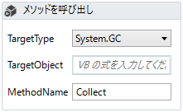
 |  |  |  | ①『メソッドを呼び出し（Invoke Method）』を配置

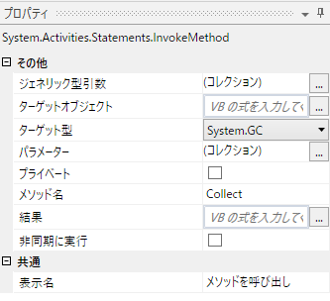

②

 |  |  |  |  | ②呼び出したいメソッド"System.GC.Collect()"のクラスである"System.GC"を設定

③
 |  |  |  |  | ③呼び出したいメソッド"System.GC.Collect()"のメソッド名である"Collect"を入力

 | ☞関連#
 |  | -

2-5-3
2-5-3.PDFのページ数を取得したい
Indexへ戻る
 | ●質問
 |  | PDFのページ数を取得したい

 | ●対処法
 |  | StreamReader.ReadToEndメソッド、正規表現を使う

 | ●解説
 |  | StreamReader.ReadToEndメソッド、正規表現を使うことで、PDFファイルのページ数を取得することができます。

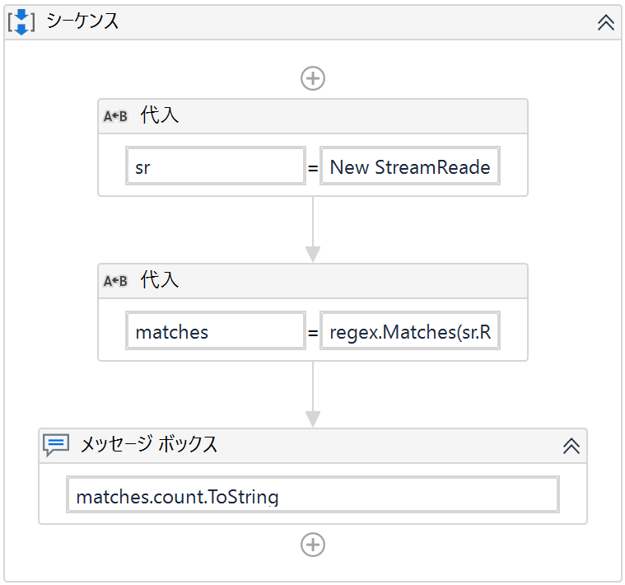
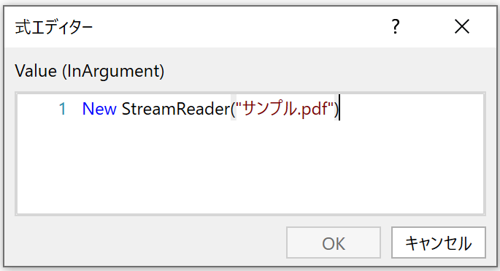
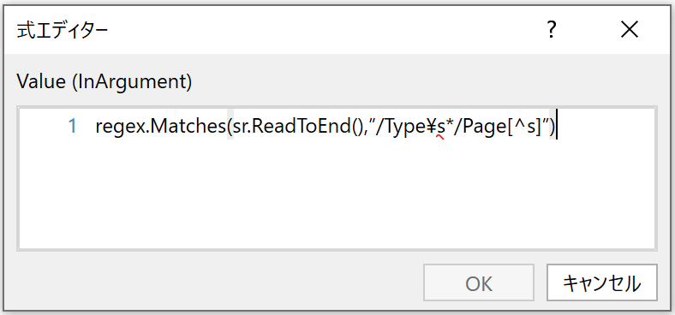
①
②
③
 |  |  | ①StreamReader型の変数"sr"を作成し、
 |  |  | 右辺には「New StreamReader("任意のPDFのフルパス")」と入力する

 |  |  | ②MatchCollection型の変数"matches"を作成し、
 |  |  | 右辺には「regex.Matches(sr.ReadToEnd(),"/Type\s*/Page[^s]")」と入力する

 |  |  | ③取得したページ数を確認する
 |  |  | ここでは『メッセージボックス』を使用して、取得したページ数をメッセージボックスとして表示させている

 | ☞関連#
 |  | -

